別紙 (記載例)
（別紙）
令和5年度 活動状況報告書〔記載例〕

１ 活動組織の状況
活動組織名： | ○○森林保全会の会
活動地（森林所在地）： | △△市◇◇町○○字▽▽
森林・山村多面的機能発揮対策交付金取り組み期間： | 令和2年度～令和4年度

状況（※該当に○印）
・活動組織を存続して活動している。
・活動組織は解散したが有志で活動している。
・別の組織を設立して活動している。
・その他（ ）

2 活動の状況
①活動（交付金交付）終了後1年目 ②活動（交付金交付）終了後２年目 ※該当に○印
活動の状況を記載 | 年間12日・120人 草刈・除伐・集積活動をした。
 | 例）年間○日・○人 ○○活動をした。

（１）写真（活動（交付金交付）終了後１年目・２年目の最終活動終了後）
①近景（撮影日を表示）
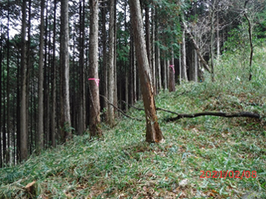 ダブルクリックで写真を選択 | ダブルクリックで写真を選択 | ダブルクリックで写真を選択

②遠景（撮影日を表示）
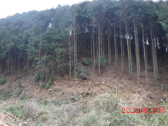 ダブルクリックで写真を選択 | ダブルクリックで写真を選択 | ダブルクリックで写真を選択

